Sheet1
GUIDANCE MANUAL CARBON SYSTEM
1 | Klik 2x pada icon seperti dibawah ini



2 | Muncul tampilan awal untuk program carbon system
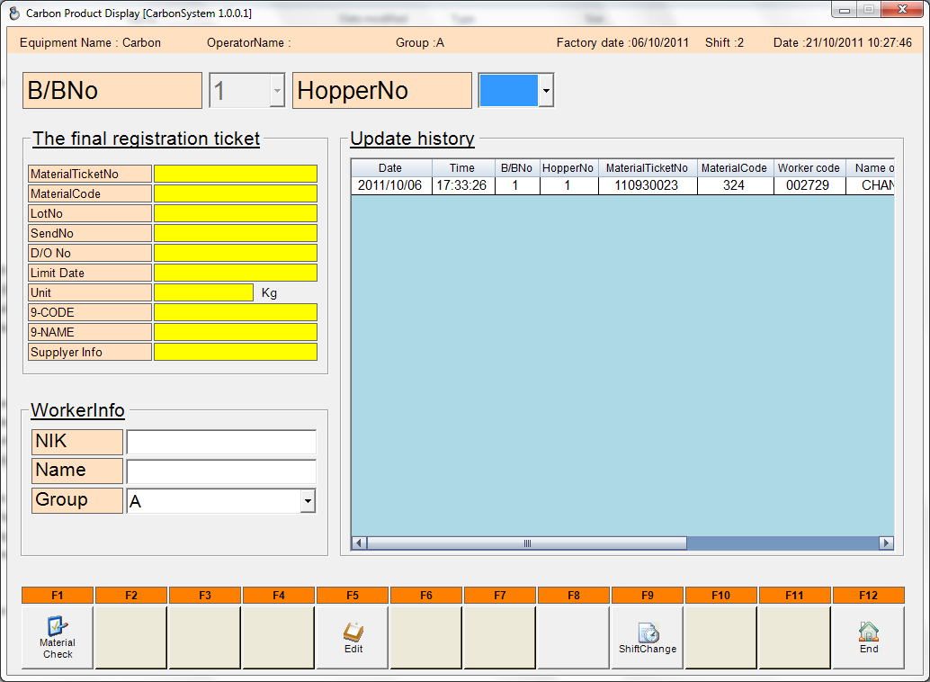

Seleksi hoper number

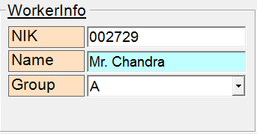
Input data operator pada awal shift pergantian saja.

3 | Klik tombol Material Check pada tampilan awal program untuk melakuakan input data carbon
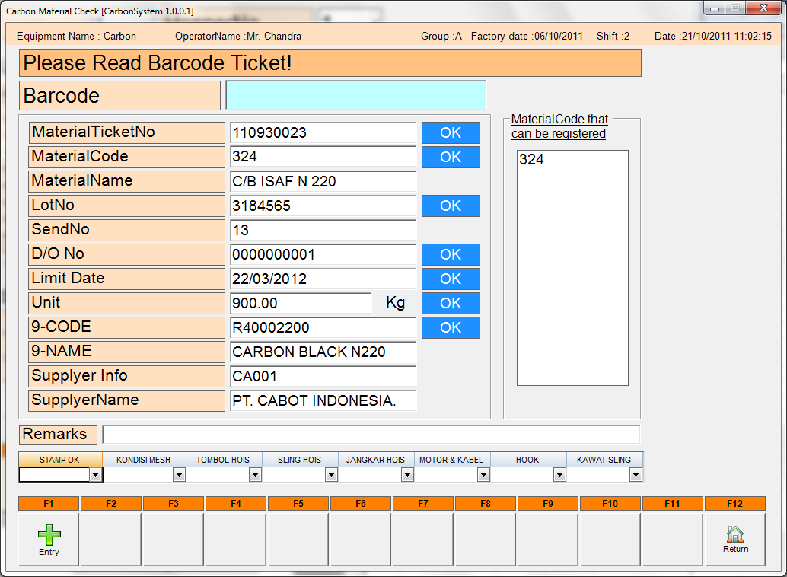
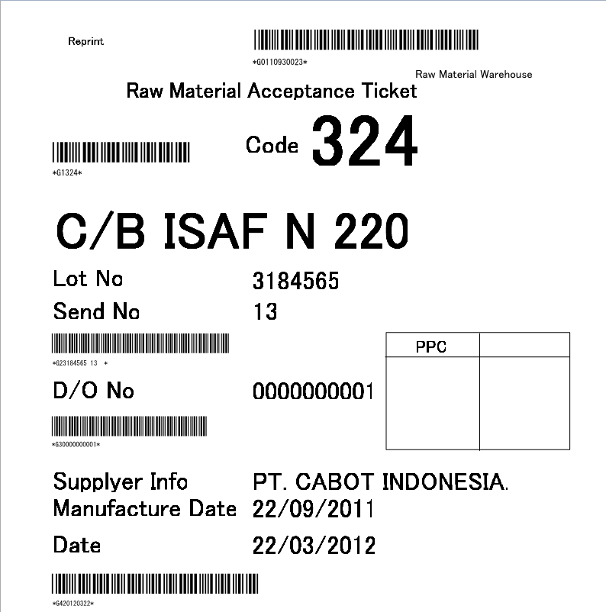

Data yang sudah di scan akan muncul di display system(lihat gambar disamping)

Klik tombol entri jika sudah selesai melakukan input data

 | Note
 | Data hasil scan harus dipastikan OK , sesuai dengan spec.

 | Lakukan input data lot asurance

 | Simbol | Arti
 | o | OK
 | X | NG
 | Note
 | Lakukan input data carbon setiap memasukan material carbon pada hoper.

